Пропозиція_товари
 |  |  |  |  | Додаток №1 до Запиту
 |  | Форма цінової пропозиції

(Назва Учасника), надає свою пропозицію щодо участі у закупівлі розмальовок для навчальних закладів дошкільної освіти.
Відомості про підприємство |  |  | Повне найменування учасника – суб’єкта господарювання
 |  |  | Ідентифікаційний код за ЄДРПОУ або реєстраційний номер облікової картки платника податків
 |  |  | Реквізити (адреса - юридична та фактична, телефон, факс, телефон для контактів, e-mail, розрахунковий рахунок)
Відомості про особу (осіб), які уповноважені представляти інтереси Учасника |  |  | (Прізвище, ім’я, по батькові, посада, контактний телефон).

№ п/п |  | Технічні характеристики та опис |  | Кількість, шт. | Ціна, за одиницю, (з урахуванням всіх податків і зборів) * | Вартість, грн., (з урахуванням всіх податків і зборів) *

 | Найменування
 |  | Запит** | Пропозиція ( вказати "Відповідає запиту" або параметри та характеристики продукції у разі відмінності від запиту)
1 | 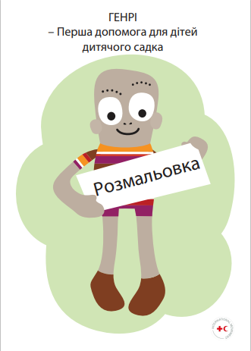 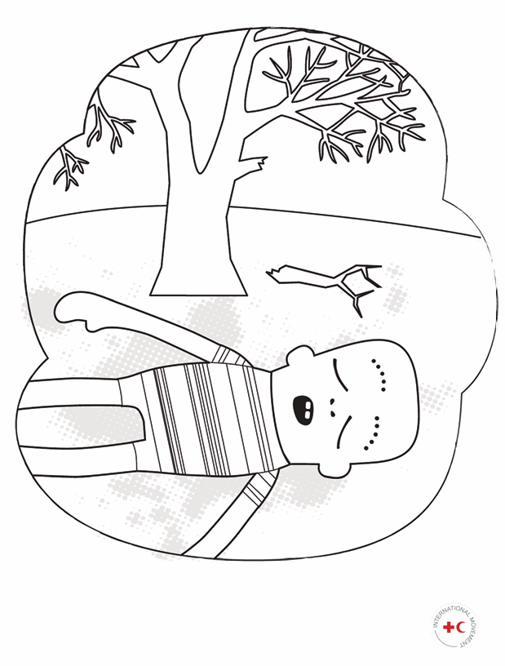 Розмальовка | Формат готового виробу: А4 (210 × 297 мм). Орієнтація: книжкова (вертикальна). Макет: надається Замовником у форматі PDF. Внутрішній блок Тип: офсетний папір. Щільність: 100–120 г/м² Колір: білий, матовий. Поверхня: неглянцева, придатна для розфарбовування олівцями, фломастерами, маркерами на водній основі, восковими крейдами. Колірність: 4+4 Кількість сторінок: 12 = 3 аркуші Обкладинка Крейдований папір глянцевий Щільність: 200 г/м² Колірність: 4+0 (повноколірний друк з лицьового боку) Кількість сторінок: 4( 1 кольорова, 3 без друку) = 1 аркуш Тип скріплення: 2 металеві скоби Центрування блоку – рівномірне, без зміщень. Пакування: в пачки по 50 примірників; Маркування пачок: найменування товару, кількість примірників в пачці |  | 10000 |  | 0.00

Всього вартість пропозиції, грн* |  |  |  |  | 0.00
* Товариство Червоного Хреста України є громадською неприбутковою організацією і просить надати максимальні знижки на товар, вказаний у ціновій пропозиції.
** Закупівля відбувається одним лотом.
Умови оплати___________________________________________________ % передплати /післяплати
Термін поставки товару_________________________________________календарних днів
Примітка: вартість одиниці продукції та загальну вартість пропозиції потрібно заповнювати у гривнях, зазначаючи цифрове значення, яке має не більше двох знаків після коми.
Ми погоджуємось, що всі витрати, пов’язані з пакуванням, доставкою товару, завантажувально-розвантажувальними роботами, здійснюються за рахунок Постачальника за наданою адресою.
Ми погоджуємося та ознайомлені з умовами типового Договору ТЧХУ (Додаток №3 до Запиту).
Ми погоджуємося з умовами, що Замовник має право розділити дану закупівлю між декількома постачальниками за умови наявності більш вигідних умов на різні позиції.
Ми погоджуємося з умовами, що Ви можете відхилити нашу чи всі надані пропозиції, та розуміємо, що Ви не обмежені у прийнятті будь-якої іншої пропозиції з більш вигідними для Вас умовами.
Ми погоджуємось зафіксувати цінову пропозицію протягом 90 календарних днів з моменту подачі
Подаючи свою пропозицію ми підтверджуємо повну комплектацію та відповідність умовам зазначеним в Запиті.
Учасники повинні надсилати цінові пропозиції з підписом і печаткою (за наявності)

 |  | Керівник організації/ФОП:____________________________ ( ____________________)
 |  | МП підпис ПІБ

